ERF-Rendimiento Financiero
DIRECCIÓN NACIONAL DE CONTROL DE DROGAS
Estado de Rendimiento Financiero
Del ejercicio terminado al 30 de Abril del 2023
(Valores en RD$)
 |  | 2023
Ingresos (Notas 14, 15 y 16)
 | Impuestos | -
 | Ingresos por transacciones con contraprestación | 315,850.00
 | Recargos, multas y otros ingresos | 372,570.74
 | Transferencias | 148,727,660.22
Total ingresos |  | 149,416,080.96

Gastos (Notas 17, 18, 19, 20, 21)
 | Sueldos, salarios y beneficios a empleados | 114,835,475.70
 | Contratación de servicios | 6,600,763.18
 | Suministros y materiales para consumo | 7,146,087.30
 | Gasto de depreciación y amortización | 15,698,965.34
 | Subvenciones y otros pagos por transferencias | 481,625.00
Total gastos |  | 144,762,916.52

 | Ganancia (pérdida) por diferencia cambiaria | -

 | Participación en resultado de asociadas | -

Resultados positivos (ahorro) / negativo (desahorro) |  | 4,653,164.44

Atribuible a:
 | Propietarios de la entidad controladora | -
 | Intereses minoritarios | -
 |  | -

Las notas son parte integral de estos Estados Financieros.
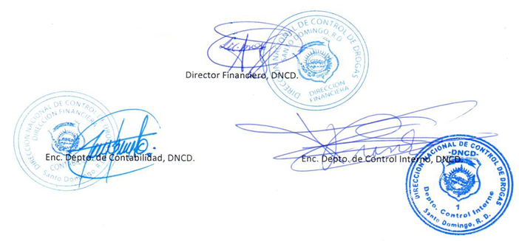

Director Financiero, DNCD.

Enc. Depto. de Contabilidad, DNCD.
Enc. Depto. de Control Interno, DNCD.

